数据源说明
一级章节 | 二级章节/产品 | 数据来源 | 补充说明 | 截图说明1 | 截图说明1
核心数据总览 | 新点e交易平台 | 1、运营收益：营收平台-运营中心-新点电子交易平台 2、项目费：26年新增项目及历史项目验收跟进https://docs.qq.com/sheet/DVW9yVmNoWWNJRmNh?tab=BB08J2 | 1、上月收益=上月月报的‘本月收益’（月报中所有上月收益都以上月月报为准，不按数据源更新） 2、本月收益、全年收益按数据源更新，环比变化同比变化BP完成率按更新后的数据重新计算
 | 区域市场化 | 营收平台-运营中心-区域交易平台市场化 | 同上
 | 阳光优采 | 无 | 此行除了bp总额，都填充/
 | 标证通 | 在线文档：【标证通】月报https://docs.qq.com/doc/DVXdJaHVHbmhhcUt5 一、【标证通】系列产品营收运营总览 | 直接拿表格里(【标证通】系列产品营收运营总览 )的数据 如：4月月报的本月收益=表格中的4月营收，全年收益=1-4月营收累计
 | 标讯 | 在线文档：【标证通】月报https://docs.qq.com/doc/DVXdJaHVHbmhhcUt5 一、【标证通】系列产品营收运营总览 | 直接拿表格里(【标证通】系列产品营收运营总览 )的数据 如：4月月报的本月收益=表格中的4月营收，全年收益=1-4月营收累计
 | 传统介质 | 在线文档：【标证通】月报https://docs.qq.com/doc/DVXdJaHVHbmhhcUt5 一、【标证通】系列产品营收运营总览 | 直接拿表格里(【标证通】系列产品营收运营总览 )的数据 如：4月月报的本月收益=表格中的4月营收，全年收益=1-4月营收累计
 | 专家云签 | 在线文档：【标证通】月报https://docs.qq.com/doc/DVXdJaHVHbmhhcUt5 一、【标证通】系列产品营收运营总览 | 直接拿表格里(【标证通】系列产品营收运营总览 )的数据 如：4月月报的本月收益=表格中的4月营收，全年收益=1-4月营收累计
 | 电子签章 | 在线文档：【标证通】月报https://docs.qq.com/doc/DVXdJaHVHbmhhcUt5 一、【标证通】系列产品营收运营总览 | 直接拿表格里(【标证通】系列产品营收运营总览 )的数据 如：4月月报的本月收益=表格中的4月营收，全年收益=1-4月营收累计
 | 投标文件制作软件(营运） | 营收平台-营收看板-标桥收益统计 | 1、没有导出明细功能，金额取收益金额列 2、投标文件制作软件(营运）=标桥工具版本+其他营运项目 3、AI编标=ai编标 4、智能排版=蔓延排版精灵+云端保排版王 5、标书检查（含清标工具）=标书检查+清标工具
 | AI编标 | 营收平台-营收看板-标桥收益统计 | 1、没有导出明细功能，金额取收益金额列 2、投标文件制作软件(营运）=标桥工具版本+其他营运项目 3、AI编标=ai编标 4、智能排版=蔓延排版精灵+云端保排版王 5、标书检查（含清标工具）=标书检查+清标工具
 | 智能排版 | 营收平台-营收看板-标桥收益统计 | 1、没有导出明细功能，金额取收益金额列 2、投标文件制作软件(营运）=标桥工具版本+其他营运项目 3、AI编标=ai编标 4、智能排版=蔓延排版精灵+云端保排版王 5、标书检查（含清标工具）=标书检查+清标工具
 | 标书检查（含清标工具） | 营收平台-营收看板-标桥收益统计 | 1、没有导出明细功能，金额取收益金额列 2、投标文件制作软件(营运）=标桥工具版本+其他营运项目 3、AI编标=ai编标 4、智能排版=蔓延排版精灵+云端保排版王 5、标书检查（含清标工具）=标书检查+清标工具
 | 素材市场 | 暂无 | 空着，标黄，人工填充
 | 组合营销 | 暂无 | 空着，标黄，人工填充
 | 统一支付平台 | 腾讯文档【投标保函收益明细表】https://docs.qq.com/sheet/DVWVCb1VPTm1EbVJj?tab=ggts48 | 1、子产品对应在线表中的模块 | 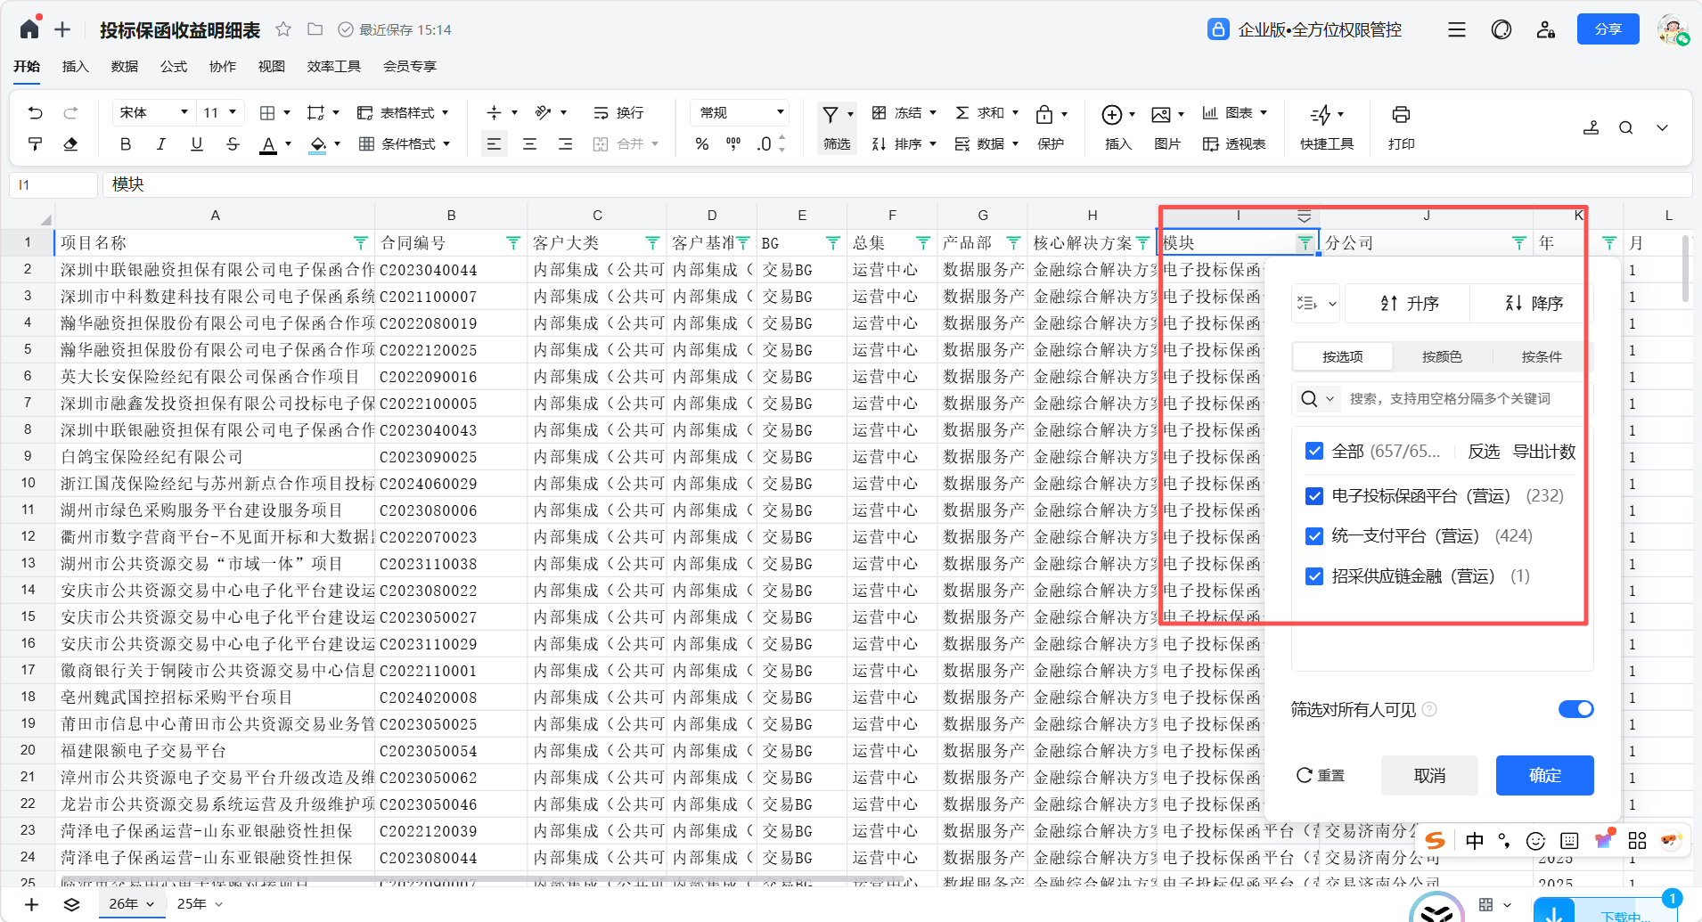
 | 电子投标保函平台 | 腾讯文档【投标保函收益明细表】https://docs.qq.com/sheet/DVWVCb1VPTm1EbVJj?tab=ggts48 | 1、子产品对应在线表中的模块
 | 风险减量平台 | 腾讯文档【投标保函收益明细表】https://docs.qq.com/sheet/DVWVCb1VPTm1EbVJj?tab=ggts48 | 1、子产品对应在线表中的模块
 | 招采供应链金融 | 腾讯文档【投标保函收益明细表】https://docs.qq.com/sheet/DVWVCb1VPTm1EbVJj?tab=ggts48 | 1、子产品对应在线表中的模块
 | 标书检查（排版）责任险 | 腾讯文档【投标保函收益明细表】https://docs.qq.com/sheet/DVWVCb1VPTm1EbVJj?tab=ggts48 | 1、子产品对应在线表中的模块
 | 小散工程备案登记系统 | 腾讯文档【投标保函收益明细表】https://docs.qq.com/sheet/DVWVCb1VPTm1EbVJj?tab=ggts48 | 1、子产品对应在线表中的模块
新点e交易 | 产品营收总览 | 1、运营收益：营收平台-运营中心-新点电子交易平台 2、项目费：26年新增项目及历史项目验收跟进https://docs.qq.com/sheet/DVW9yVmNoWWNJRmNh?tab=BB08J2 | 1、BP归属选择新点电子交易平台（限额） 2、金额获取实得收益列数据 3、以4月月报为例：全年收益挑选1-4月，本月收益挑选4月
 | 分公司BP完成明细 | 1、运营收益：营收平台-运营中心-新点电子交易平台 2、项目费：26年新增项目及历史项目验收跟进https://docs.qq.com/sheet/DVW9yVmNoWWNJRmNh?tab=BB08J2 | 1、分公司名称、BP类型、BP总额按月报模板固定 2、数据源中平台类型为 SAAS 或落地，统一归入 BP 类型“运营”；项目费数据归入 BP 类型“项目费” 3、环比、同比需基于汇总后的金额重新计算，不直接使用平台百分比。
 | 新专区接入情况 | 在线表：26年专区上量https://docs.qq.com/sheet/DTHdRUmJqUGRQeHdS?aidPos
 | 收益跌幅TOP10 | 平台收益明细表 + 人工原因补充表 | 跌幅TOP10选收益金额下降前十，下降原因由人工补充，AI可优化表述
区域市场化 | 产品营收总览 | 营收平台-运营中心-区域交易平台市场化 | BP归属选择区域交易平台市场化
 | 分公司收益分析 | 营收平台-运营中心-区域交易平台市场化 | 分公司名称、BP类型、BP总额按月报模板固定，其余收益数据按月更新
 | 收益跌幅TOP10 | 平台收益明细表 + 人工原因补充表 | 下降原因由人工补充，AI可优化表述
阳光优采 | 产品营收总览 | 暂无 | 只生成模版，数据内容人工补充
 | 分公司情况 | 暂无
标证通系列产品 | 产品营收总览 | 在线文档：【标证通】月报https://docs.qq.com/doc/DVXdJaHVHbmhhcUt5 一、【标证通】系列产品营收运营总览 | 数据来源【标证通】系列产品营收运营总览 例：4月月报中营收总计=标证通、标讯、传统介质、专家云签、电子签章5个产品的1-4月收益合计。
 | 分公司标证通收益分析 | 营收平台-运营中心-标证通收益统计 | 导出的平台机构明细表，金额获取本月收益列数据 | 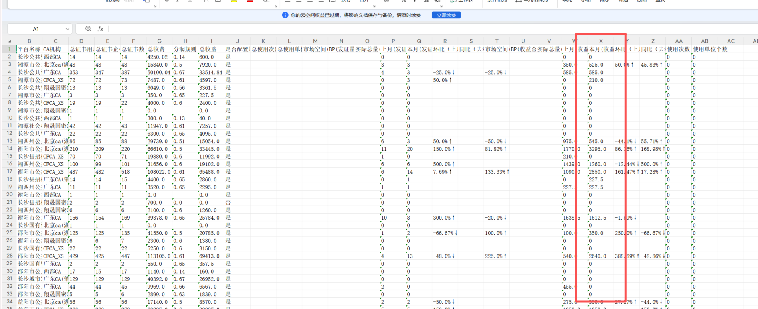
 | 标证通发证量 | 在线文档：【标证通】月报https://docs.qq.com/doc/DVXdJaHVHbmhhcUt5 2.4、新点标证通2026年4月发证量涨幅红绿榜 | 直接复制两个表格
 | 分公司标讯收益分析 | 营收平台-营收看板-标讯收益统计-标讯明细导出
 | 标讯转化率分析 | 在线文档：【标证通】月报 https://docs.qq.com/doc/DVXdJaHVHbmhhcUt5 3.2、标讯销售分析 | 直接复制表格
标桥系列 | 产品营收总览/分公司收益明细 | 营收平台-营收看板-标桥收益统计 | 没有导出明细功能，金额取收益金额列 | 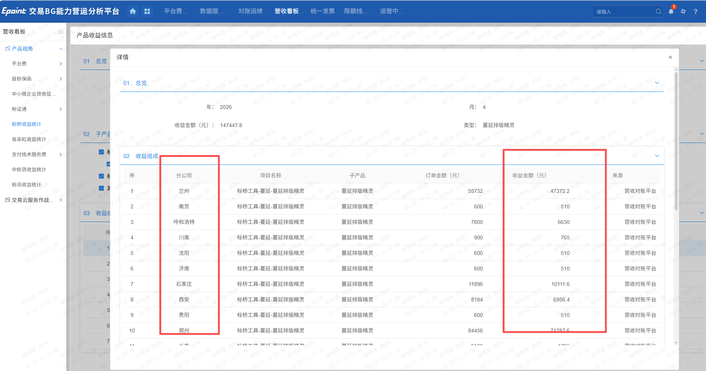
 |  | 营收平台-营收看板-标桥收益统计 | 投标文件制作软件(营运）=标桥工具版本+其他营运项目 | 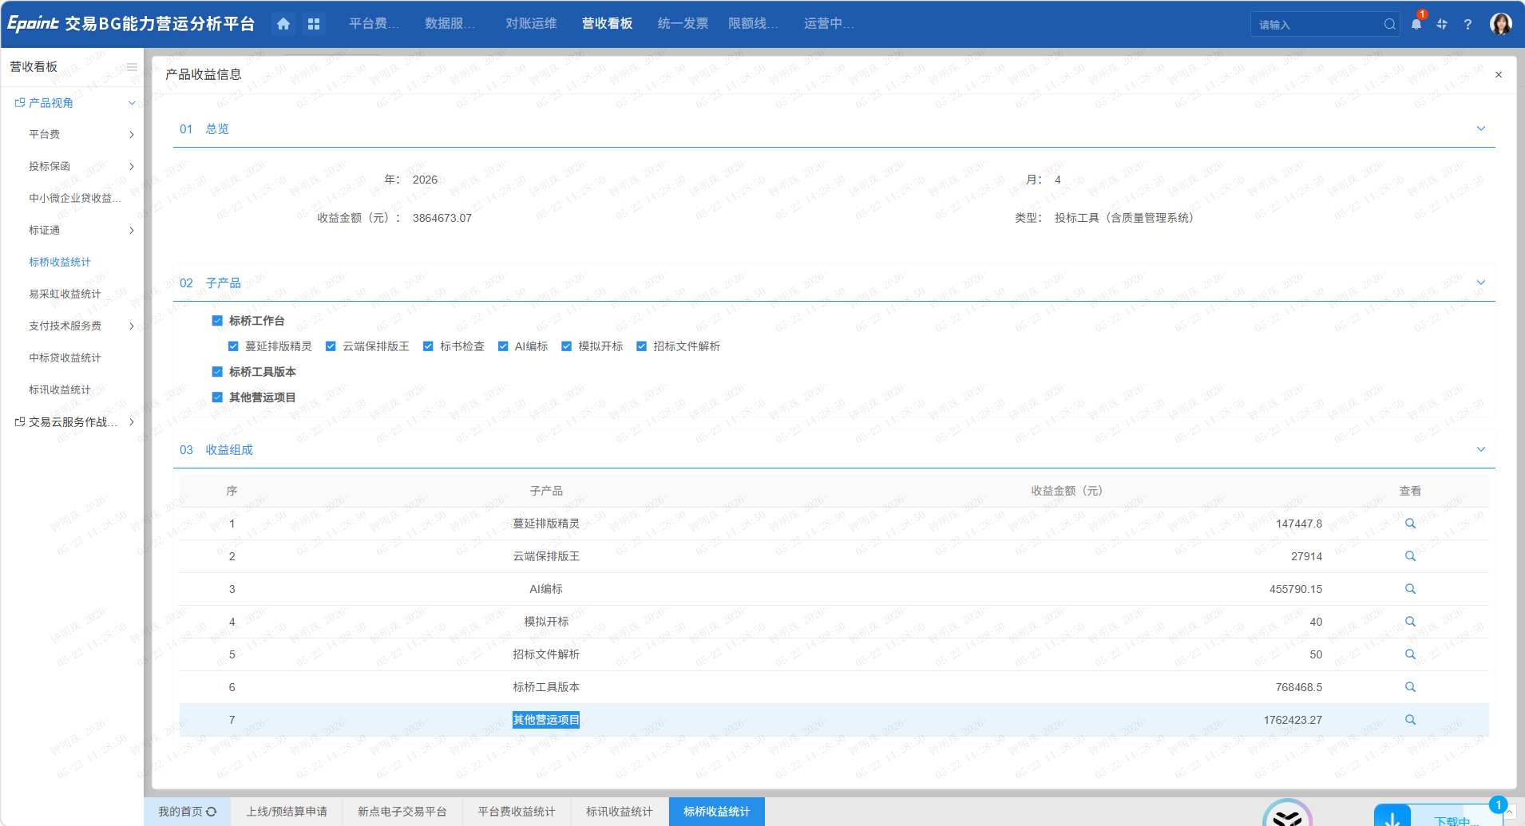
 |  | 营收平台-营收看板-标桥收益统计 | AI编标 | 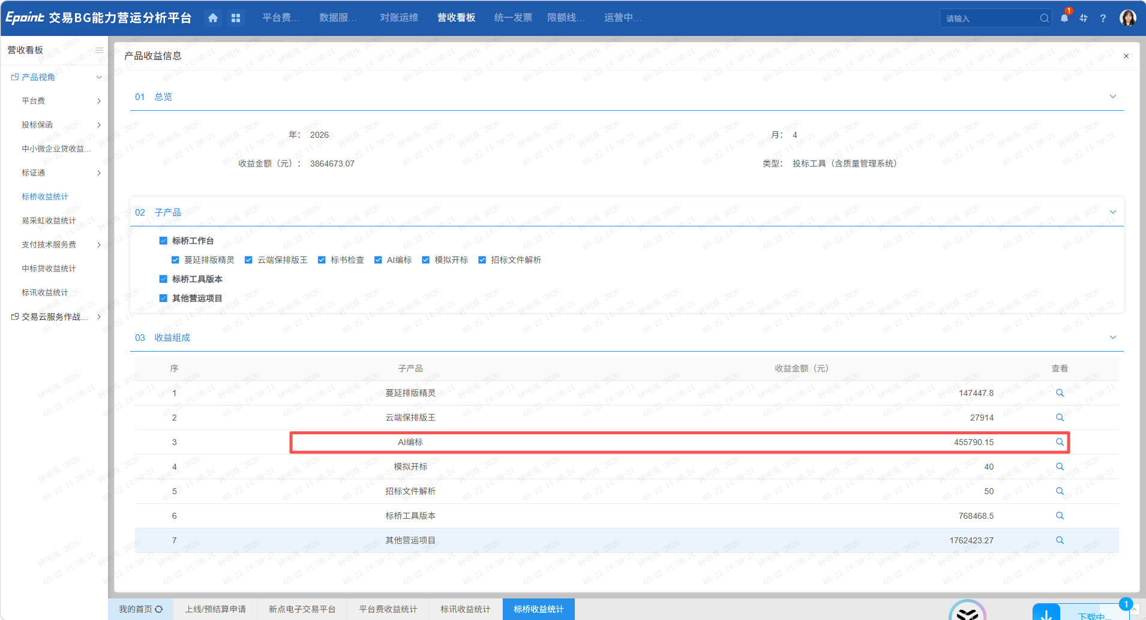
 |  | 营收平台-营收看板-标桥收益统计 | 智能排版=蔓延排版精灵+云端保排版王 | 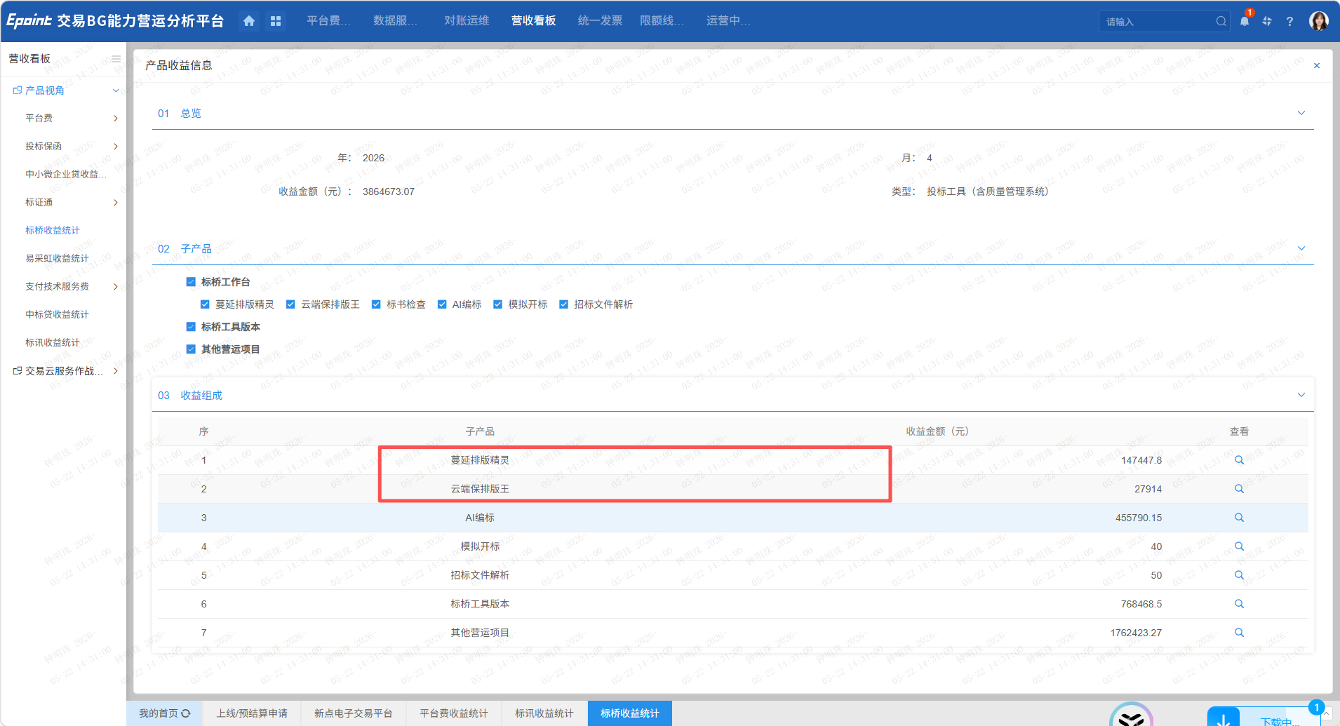
 |  | 营收平台-营收看板-标桥收益统计 | 标书检查（含清标工具）=标书检查+清标工具 | 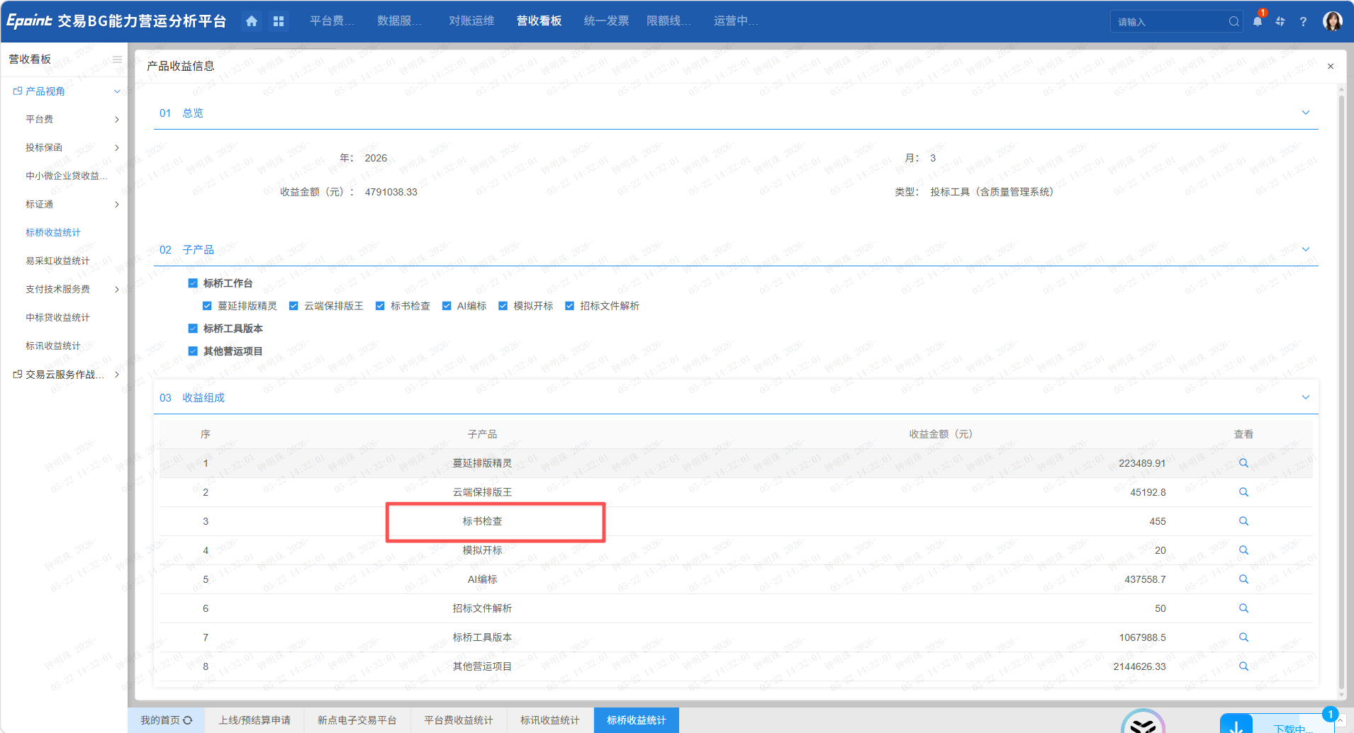 | 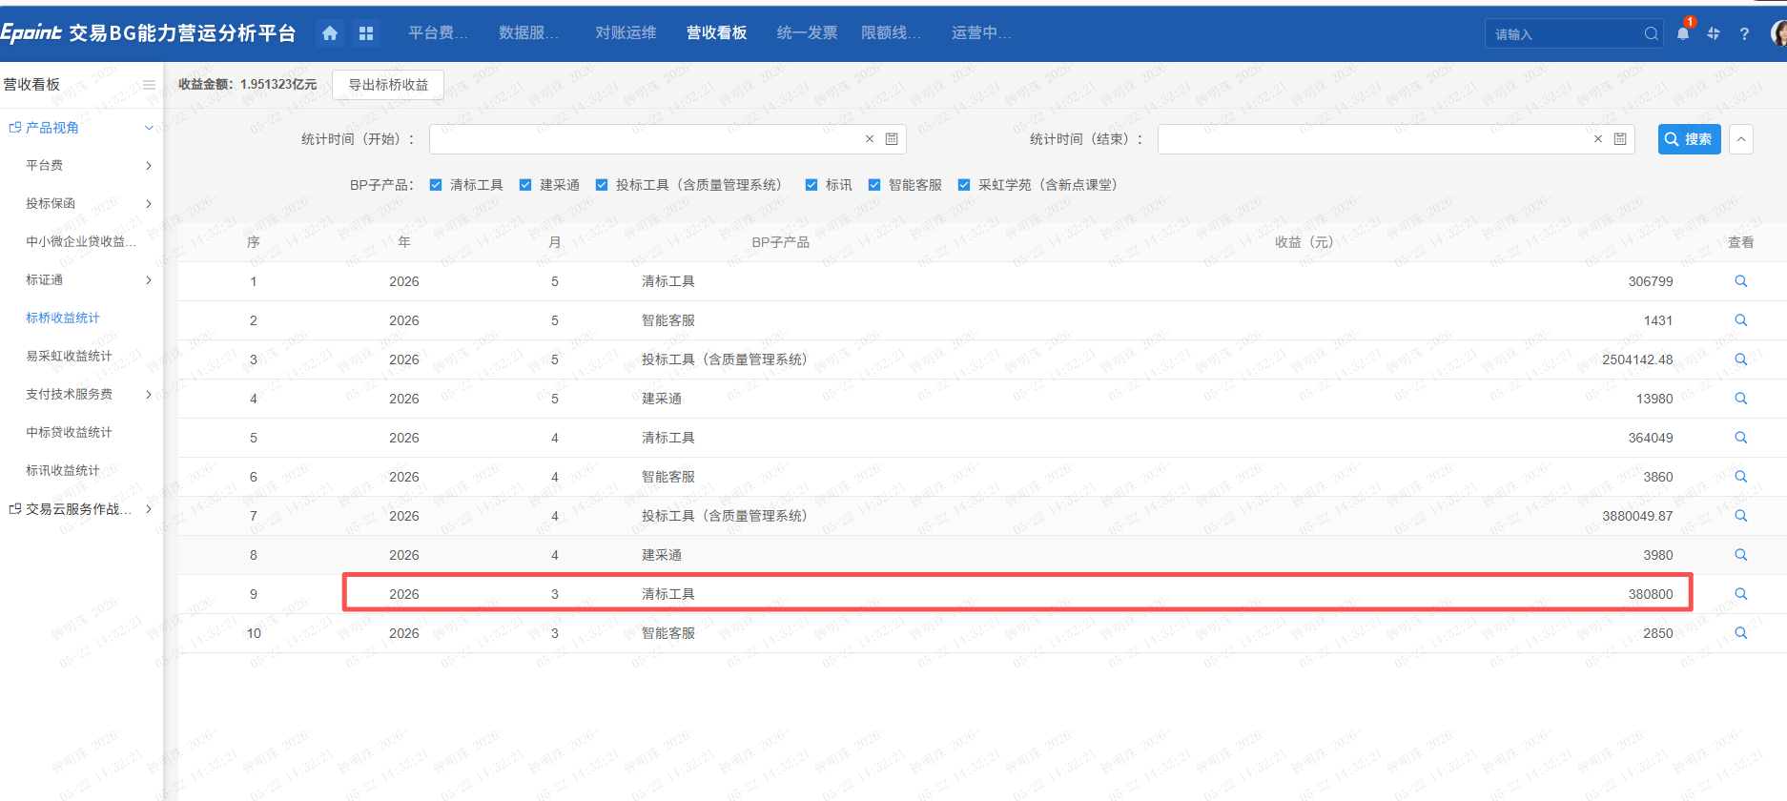
 | 重点产品销售指标 | 暂无 | 生成模版，数据内容人工补充
产品组合营销 | 产品营收总览、分公司收益分析 | 暂无 | 生成模版，数据内容人工补充
投标保函系列 | 产品营收总览 | 腾讯文档：https://docs.qq.com/sheet/DVWVCb1VPTm1EbVJj?tab=ggts48
 | 分公司收益分析 | 腾讯文档：https://docs.qq.com/sheet/DVWVCb1VPTm1EbVJj?tab=ggts48 | 分公司名称、BP类型、BP总额按月报模板固定
 | 平台销售情况 | 暂无 | 只生成模版，数据内容人工补充

